Sheet1
検索方法①
〇有床歯科診療所
問い合わせ番号 | 施設名 | 施設の所在地
200001 | 愛知学院大学歯学部附属病院 | 名古屋市千種区末盛通２－１１
200002 | 医療法人清雅会 シバタ歯科 | 岡崎市羽根西２－６－７

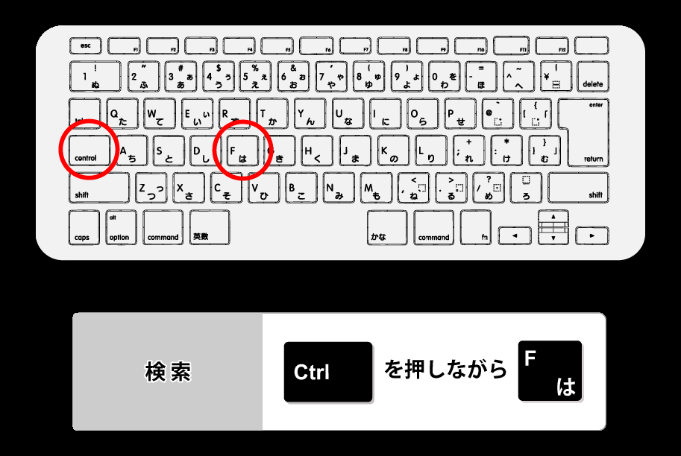

検索方法②

検索したい施設名・所在地を入力

